DT016
INSTITUTO ELECTORAL DEL ESTADO DE CAMPECHE
“25 ANIVERSARIO DEL IEEC, 1997-2022”
PROCESO ELECTORAL ESTATAL ORDINARIO 2021
MAPA DE LOS RESULTADOS DE LA ELECCIÓN DE DIPUTACIONES LOCALES POR EL PRINCIPIO DE MAYORÍA RELATIVA

DISTRITO ELECTORAL 16 |  |  |  |  |  |  |  |  |  | Resultados con base a la Sesión del Cómputo Distrital celebrada el 9 de junio de 2021.
VAXCAMPECHE | PT | PVEM | MOVIMIENTO CIUDADANO | MORENA | PES | RSP | FXM | CANDIDATOS/AS NO REGISTRADOS/AS | VOTOS NULOS | VOTACIÓN T. EMITIDA
7,384 | 688 | 321 | 4,447 | 9,208 | 190 | 452 | 73 | 2 | 703 | 23,468

PAN | PRI | PRD | PRI |  |  |  |  | GANADOR
460 | 6,718 | 206
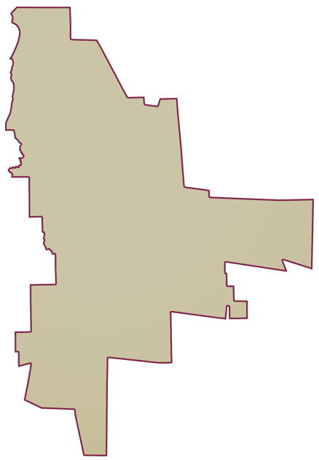
LISTA NOMINAL |  | 33,502
SECCIONES |  | 30
CASILLAS |  | 66

PARTICIPACIÓN CIUDADANA |  | 70.0495%
ABSTENCIONISMO |  | 29.9505%

